Legende Wartungsplan
 |  | FM 6-5c Stand: 29.09.2022 | Wartungsplan HSGM2- Ablängmaschinen plan de maintenance machine de découpe

 |  |  | Legende zum Wartungsplan HSGM2- Ablängmaschinen légende plan de maintenance HSGM

Wartung: | Verantwortlich: | Prüfintervall: | Betrieb |  |  | Foto | Modus | Dokumentation:
Maintenance | responsable | fréquence | opération |  |  | Photo | Mode | documentation
W 1 | EF-Personal sce maintenance | 1 x pro Monat 1× par mois | Kontrolle des bewegl. Schutzes am Schneidkopf, Schneidenführungen reinigen und fetten Contrôler la protection mobile de la tête de coupe, Nettoyer et graisser les guides de coupe. |  |  |  |  | Wartungsplan plan de maintenance
 |  |  |  |  |  | 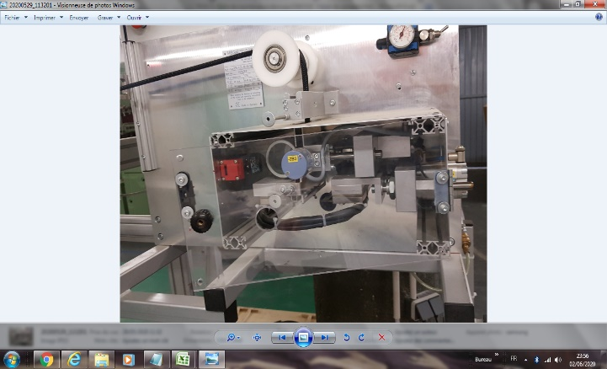 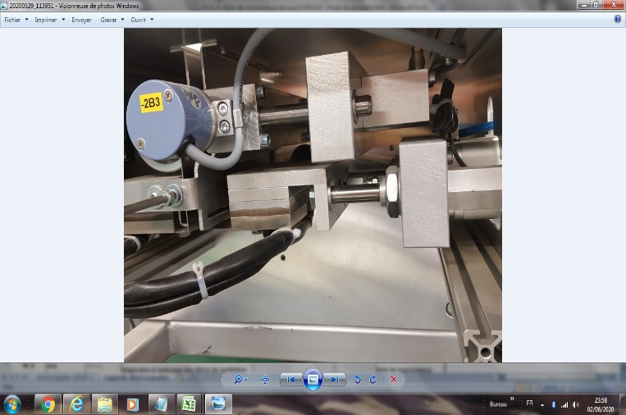 | Wenn die Schutztür offen ist, startet die Maschine nicht. Si la porte de sécurité est ouverte, la machine ne démarre pas
W 2 | EF-Personal sce maintenance | 1 x pro Woche 1 × par semaine | Kontrolle der Heißschneidemesser auf Beschädigung, Kontrolle der geriffelten Einzugswalzen auf Beschädigung Contrôle de l'état des lames de coupe à chaud, contrôle de l'état des rouleaux de guidage |  |  | 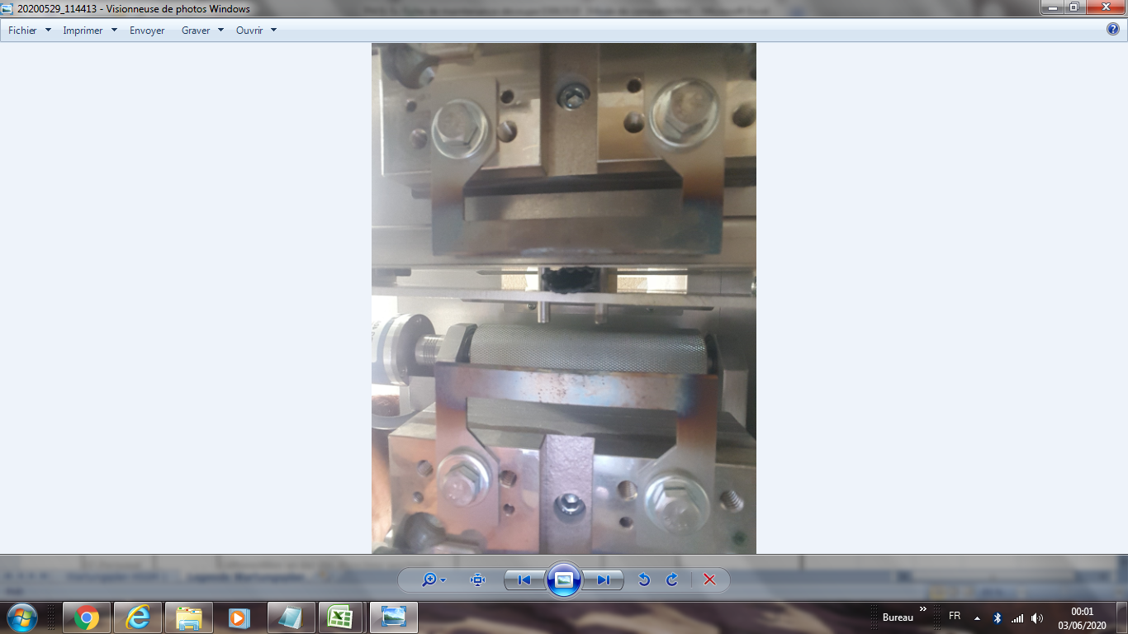 | 2 Klingen, die visuell oder durch Berührung zu prüfen sind, um festzustellen, ob sie beschädigt, gebrochen usw. sind. 2 lames à contrôler visuellement ou par toucher, pour voir si abimer, casser... | Wartungsplan plan de maintenance
 |  |  |  |  |  |  | 3 Rollen, die bei Beschädigung visuell oder durch Berührung zu prüfen sind3 rouleaux à contrôler visuellement ou par toucher si abimés
W 3 | EF-Personal sce maintenance | 1 x pro Monat 1× par mois | Überprüfung und Reinigung der Lüftungsfilter an der Abl.-Maschine Inspection et nettoyage des filtres de ventilation sur la machine de découpe |  |  | 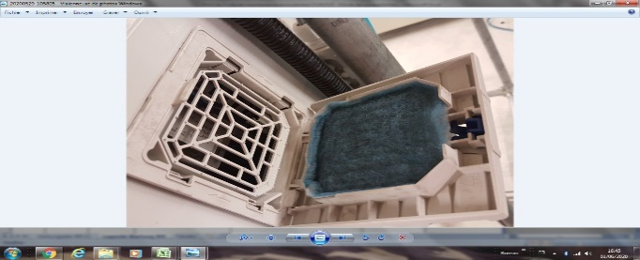 |  | Wartungsplan plan de maintenance
 |  |  |  |  |  | 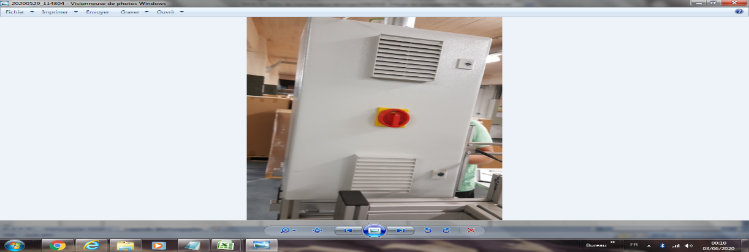 | Es besteht aus 2 Schränken und 4 Filtern. Il s'agit de 2 armoires et 4 filtres
 |  |  |  |  |  | 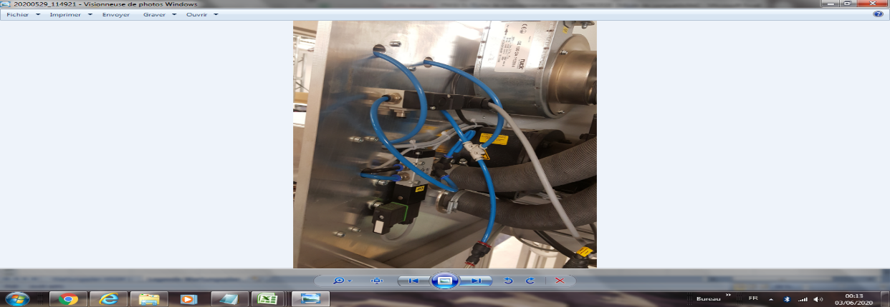 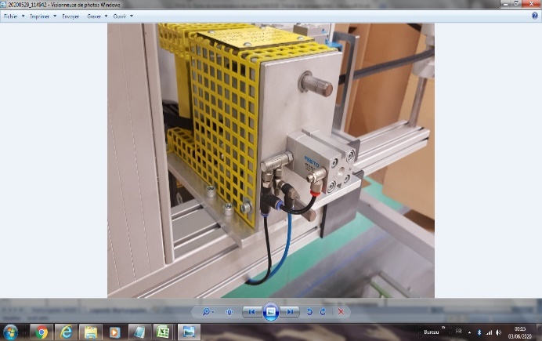 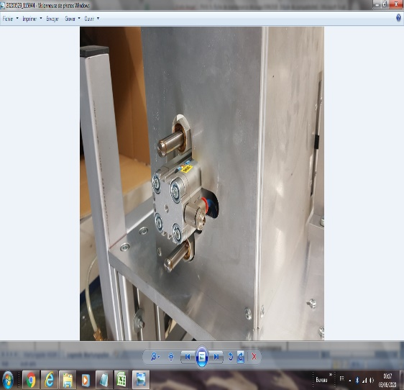 | Luftaustritt riechen oder hören sentir ou entendre la fuite d'air
W 5 | EF-Personal sce maintenance | 1 x pro Jahr 1x an | Lüftungsfilter an der Abl.-Maschine wechseln Remplacement du filtre de ventilation de la machine d'aspiration |  |  |  |  | Wartungsplan plan de maintenance
 |  |  |  |  |  | 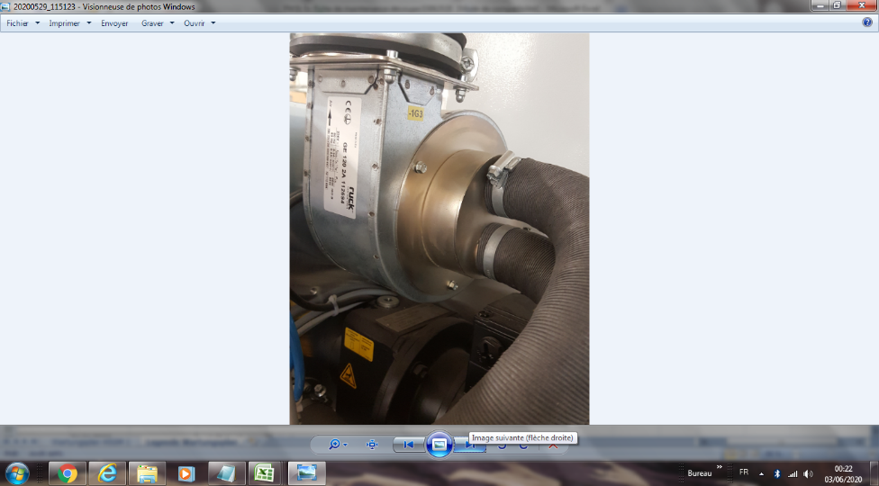
W 6 | EF-Personal sce maintenance | 1*/mois. | Sensoren control vérifier les capteurs |  |  |  |  | Wartungsplan plan de maintenance
 |  |  |  |  |  | 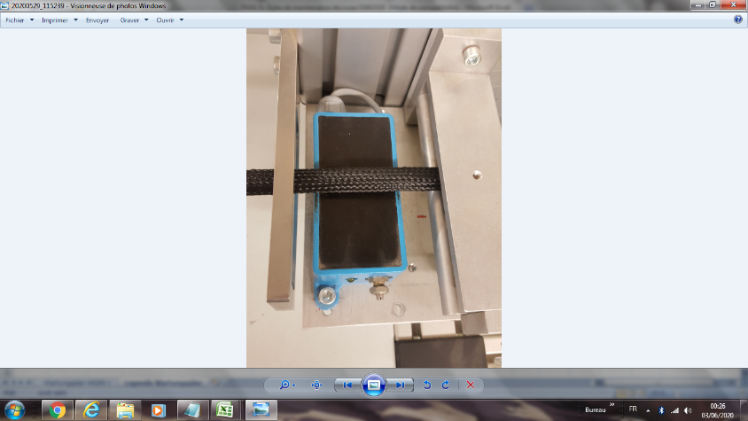 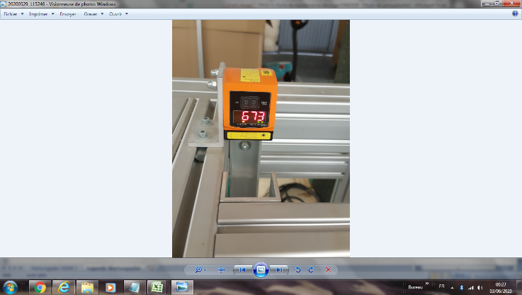 | es geht um 2 Detektoren Il s'agit de 2 capteurs
W 7 | EF-Personal sce maintenance | 1 x pro Monat 1 x par mois | Not-Aus- Kreis Lampentest prüfen Vérifier le fonctionnement de l'arrêt d'urgence, |  |  |  | Durch Ein/Aus-Test Par test marche / arret | Wartungsplan Plan de maintenance
 |  |  |  |  |  | 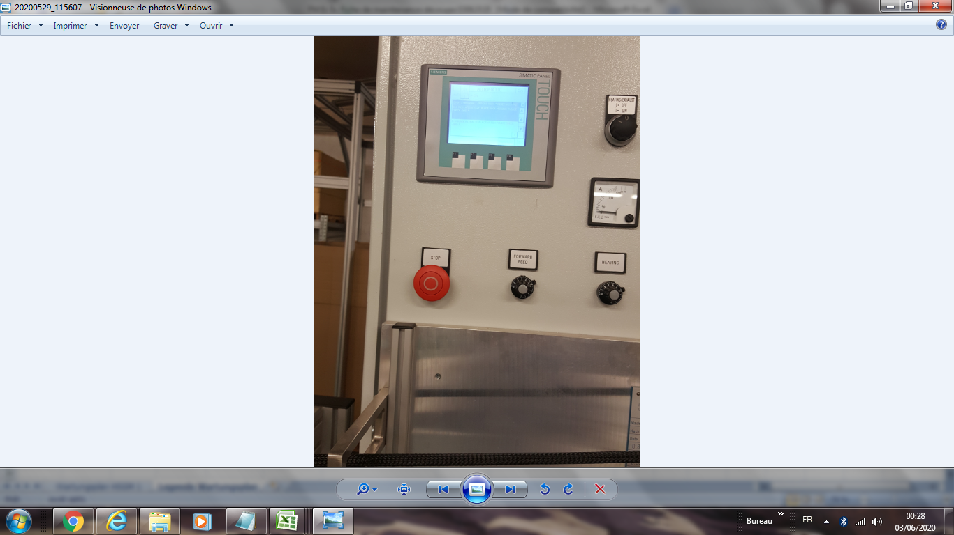

gültig ab/valable du: |  | 08.08.2011 | erstellt durch/créer par | G. Fleischmann | Freigabe/Autorisation | W. Rödel
Letzte Änderung vom/dernier changement: |  | 2022-09-29 | Geändert von:/changer: | H.J. Seuß | Genehmigt/Autorisé | Dorsaf BenDebba

